02_画面イメージ
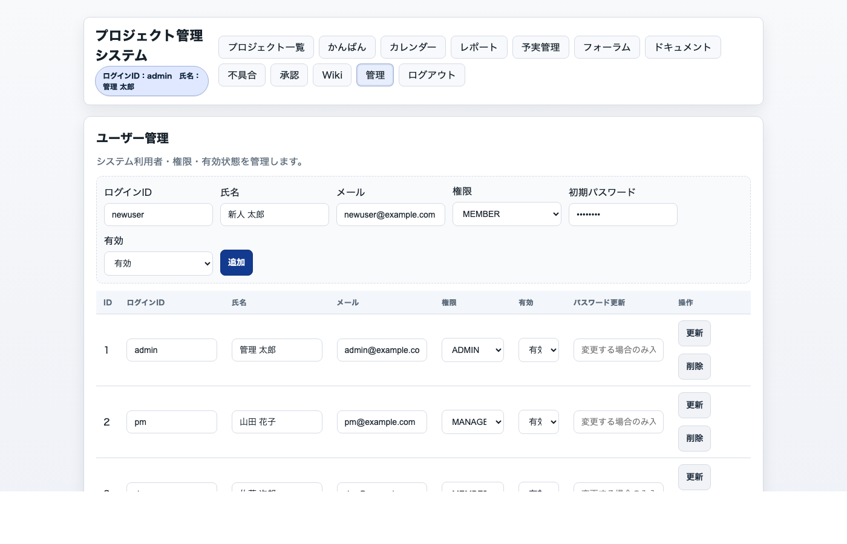
02_画面イメージ
現行 manual_assets/screens のキャプチャを配置。

画面ID | 画面名 | 画像ファイル | URL
SCR-LOGIN | ログイン | docs/manual_assets/screens/login.png | /login
SCR-PROJECTS | プロジェクト一覧 | docs/manual_assets/screens/projects.png | /projects
SCR-PROJECT | 計画編集 | docs/manual_assets/screens/project_plan.png | /project?projectId={id}
SCR-KANBAN | かんばん | docs/manual_assets/screens/kanban.png | /kanban?projectId={id}
SCR-CALENDAR | カレンダー | docs/manual_assets/screens/calendar.png | /calendar?projectId={id}
SCR-REPORTS | レポート | docs/manual_assets/screens/reports.png | /reports?projectId={id}
SCR-FINANCE | 予実管理 | docs/manual_assets/screens/finance.png | /finance?projectId={id}
SCR-FORUM | フォーラム / チャット | docs/manual_assets/screens/forum.png | /forum?projectId={id}
SCR-DOCS | ドキュメント | docs/manual_assets/screens/docs.png | /docs?projectId={id}
SCR-ISSUES | 不具合管理 | docs/manual_assets/screens/issues.png | /issues?projectId={id}
SCR-WORKFLOW | 承認ワークフロー | docs/manual_assets/screens/workflow.png | /workflow?projectId={id}
SCR-WIKI | Wiki | docs/manual_assets/screens/wiki.png | /wiki?projectId={id}
SCR-ADMIN | ユーザー管理 | docs/manual_assets/screens/admin_users.png | /admin/users

ギャラリー: 画面を 2 列で配置。デザイン確認の主対象は manual_assets/screens の PNG。

SCR-LOGIN ログイン |  |  |  | SCR-PROJECTS プロジェクト一覧
/login | login.jsp | - |  |  |  | /projects | projects.jsp | projects.js
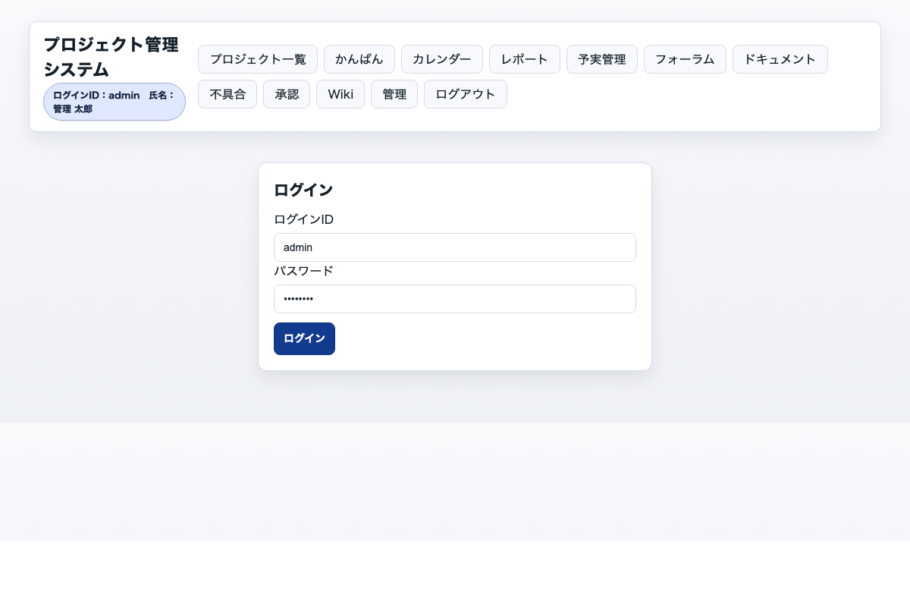
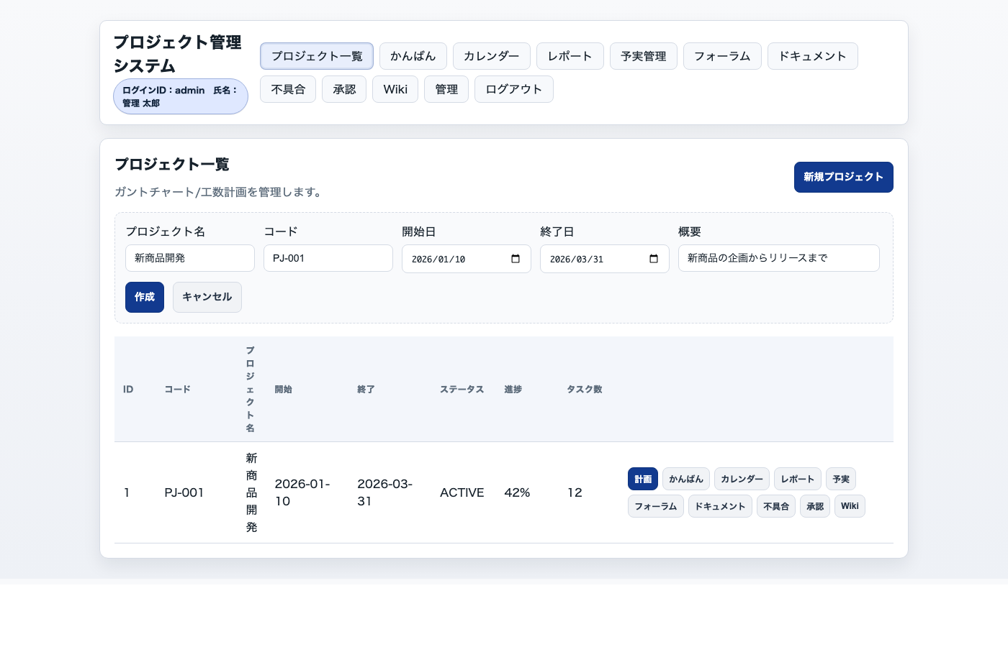

SCR-PROJECT 計画編集 |  |  |  | SCR-KANBAN かんばん
/project?projectId={id} | project.jsp | project.js |  |  |  | /kanban?projectId={id} | kanban.jsp | kanban.js
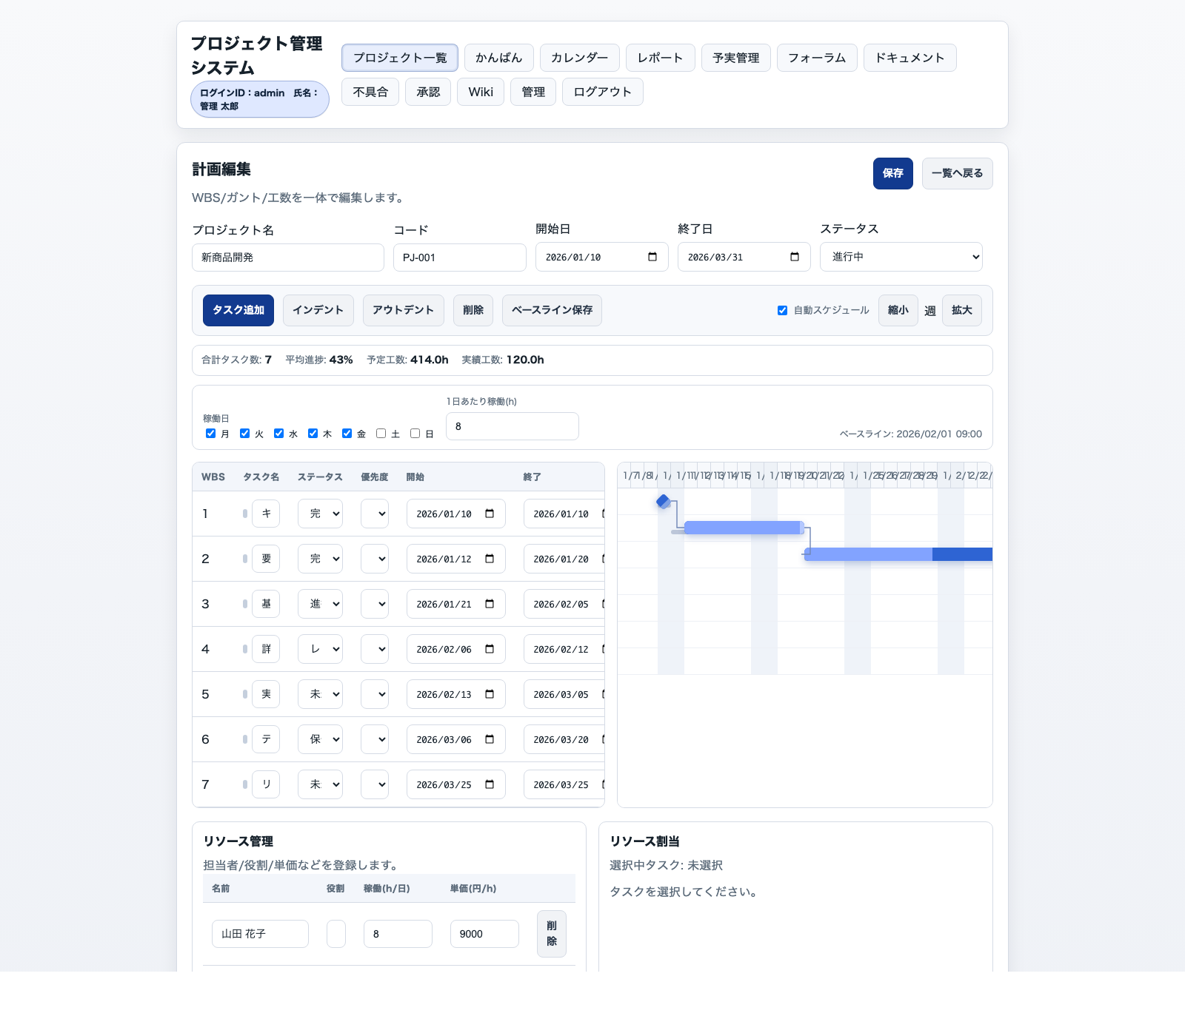
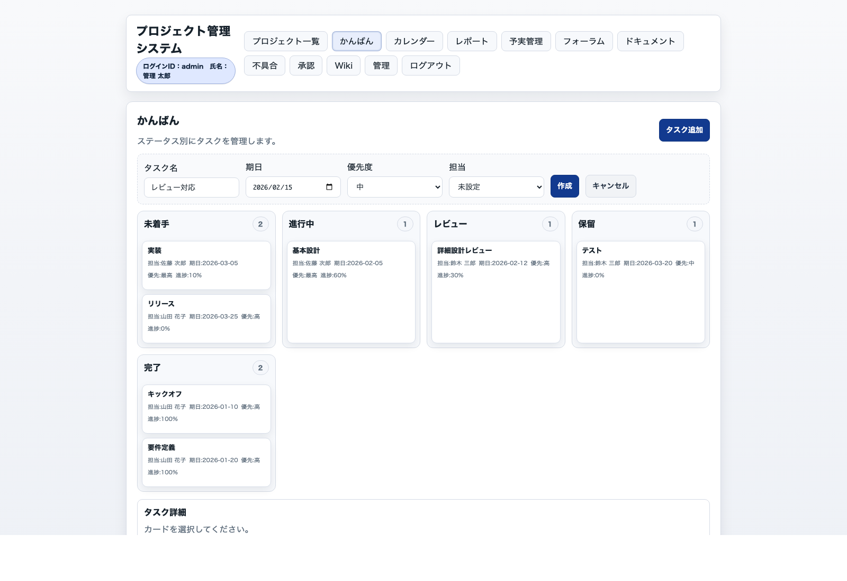

SCR-CALENDAR カレンダー |  |  |  | SCR-REPORTS レポート
/calendar?projectId={id} | calendar.jsp | calendar.js |  |  |  | /reports?projectId={id} | reports.jsp | reports.js
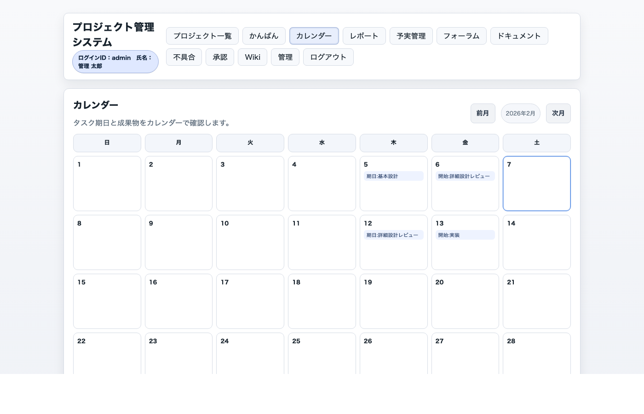
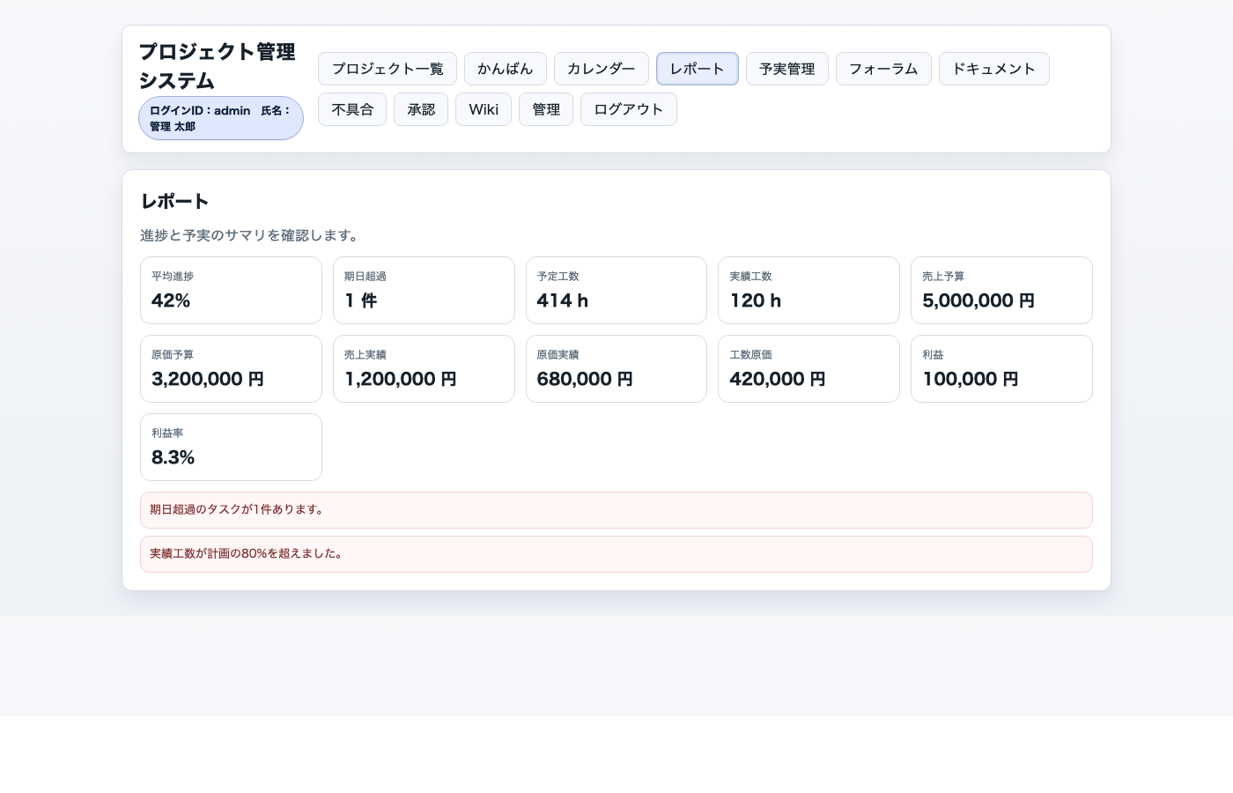

SCR-FINANCE 予実管理 |  |  |  | SCR-FORUM フォーラム / チャット
/finance?projectId={id} | finance.jsp | finance.js |  |  |  | /forum?projectId={id} | forum.jsp | forum.js
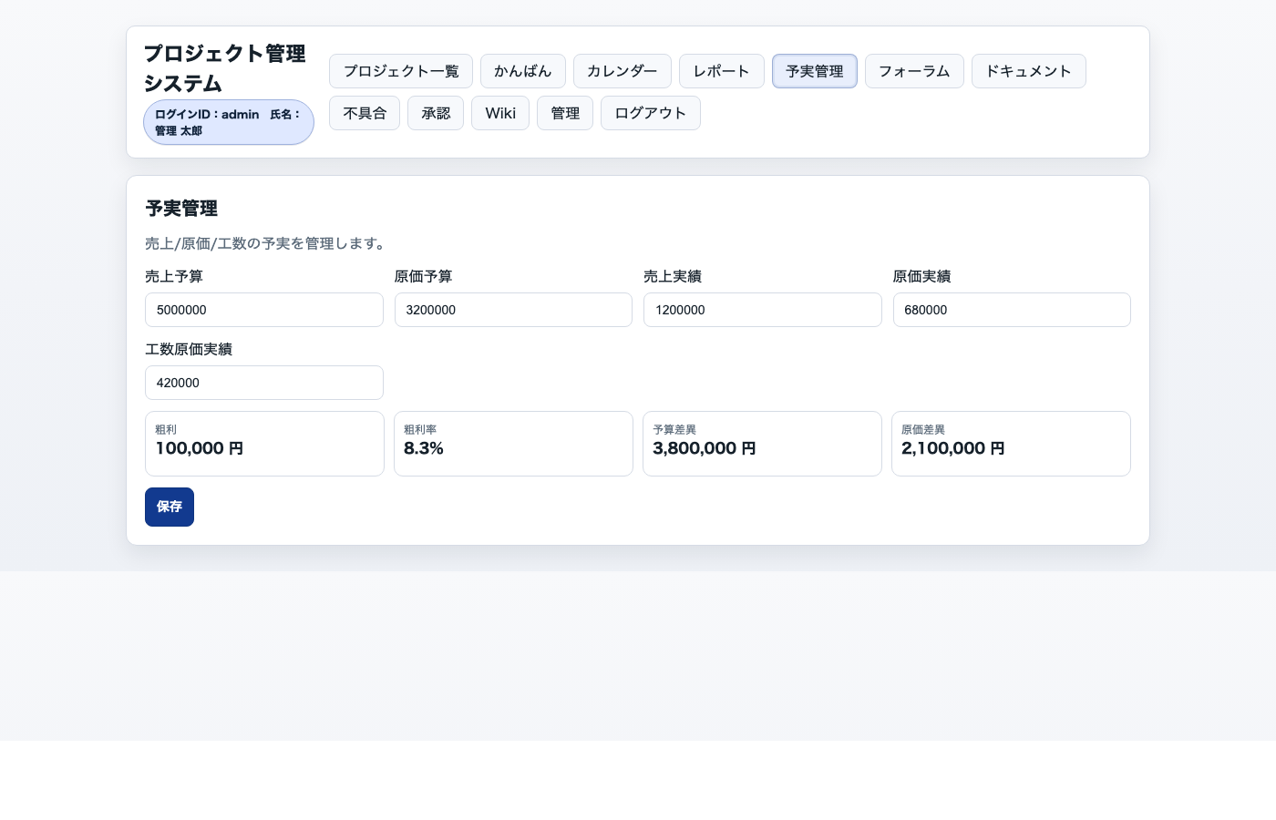
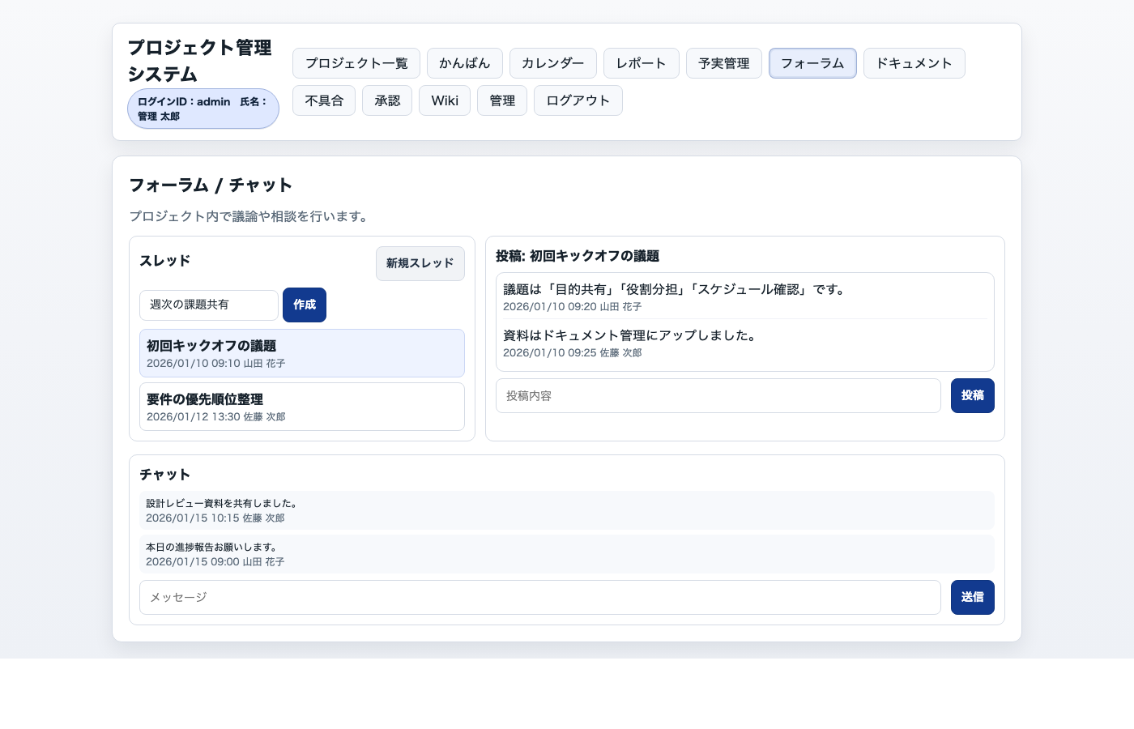

SCR-DOCS ドキュメント |  |  |  | SCR-ISSUES 不具合管理
/docs?projectId={id} | docs.jsp | docs.js |  |  |  | /issues?projectId={id} | issues.jsp | issues.js
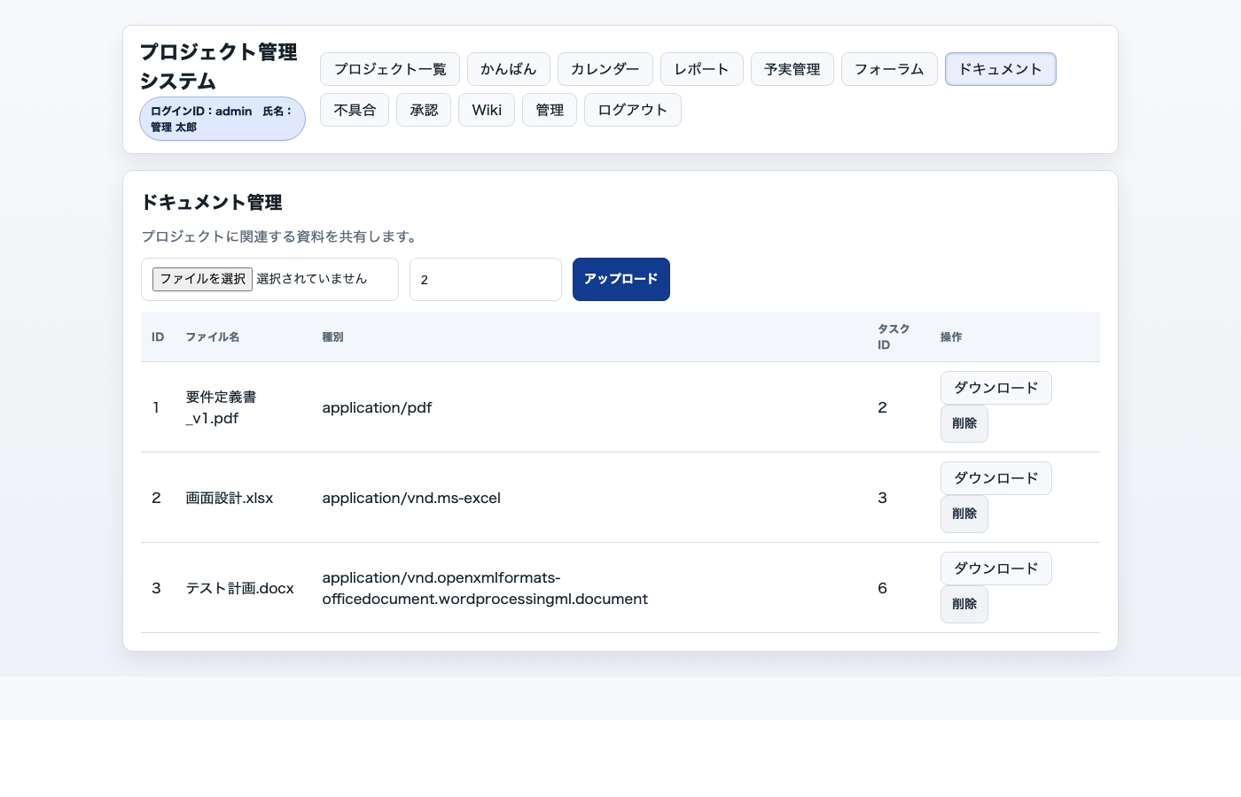
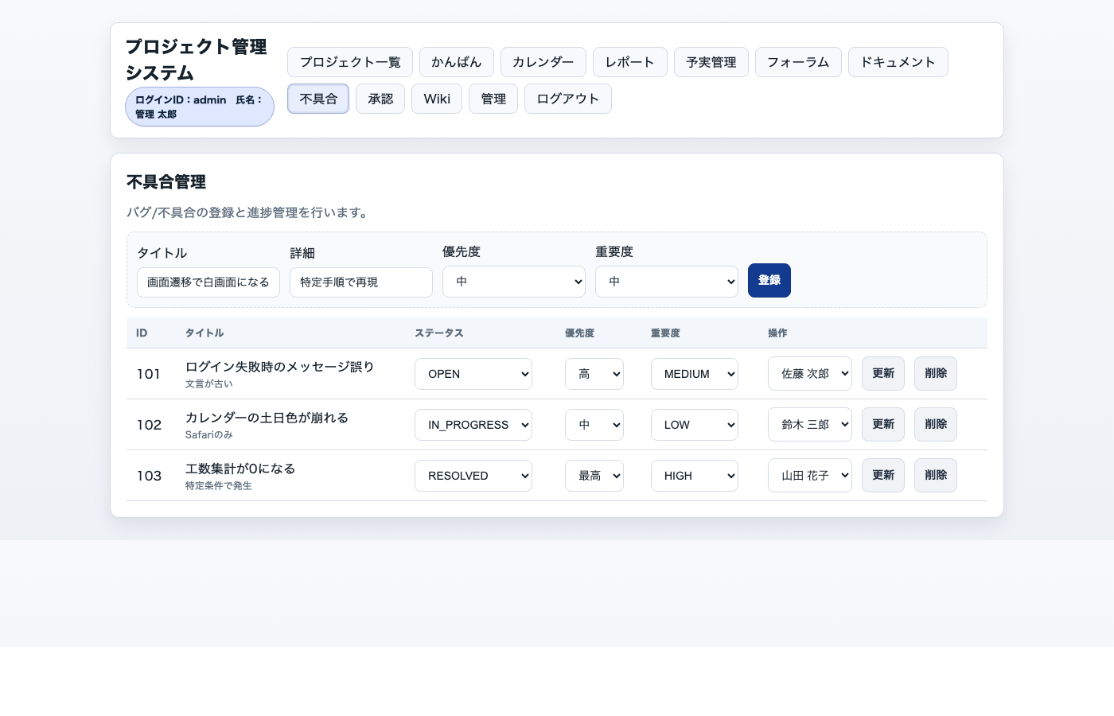

SCR-WORKFLOW 承認ワークフロー |  |  |  | SCR-WIKI Wiki
/workflow?projectId={id} | workflow.jsp | workflow.js |  |  |  | /wiki?projectId={id} | wiki.jsp | wiki.js
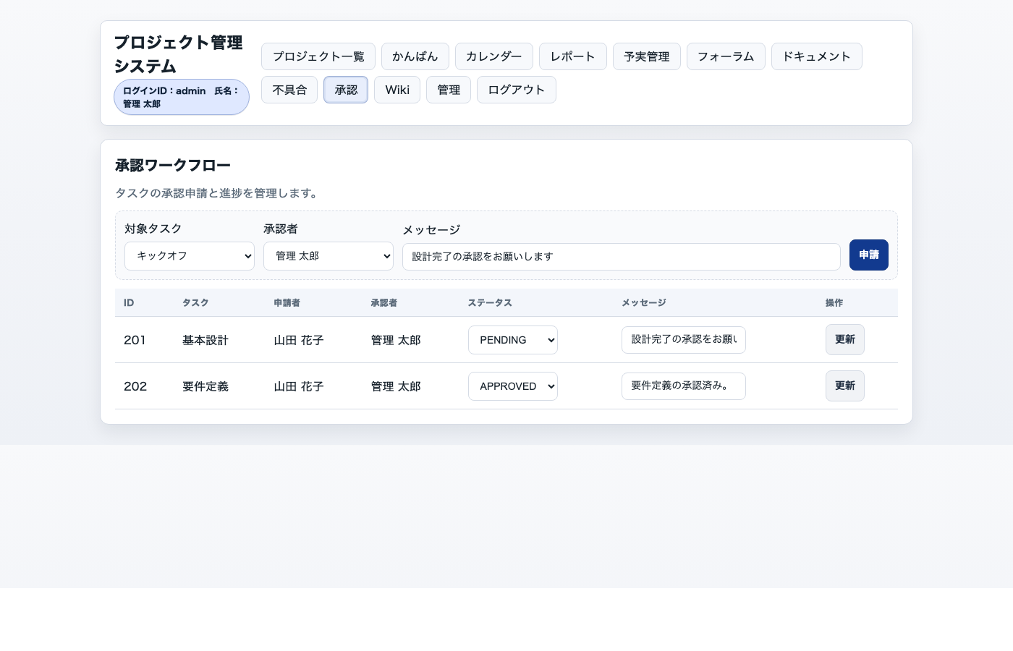
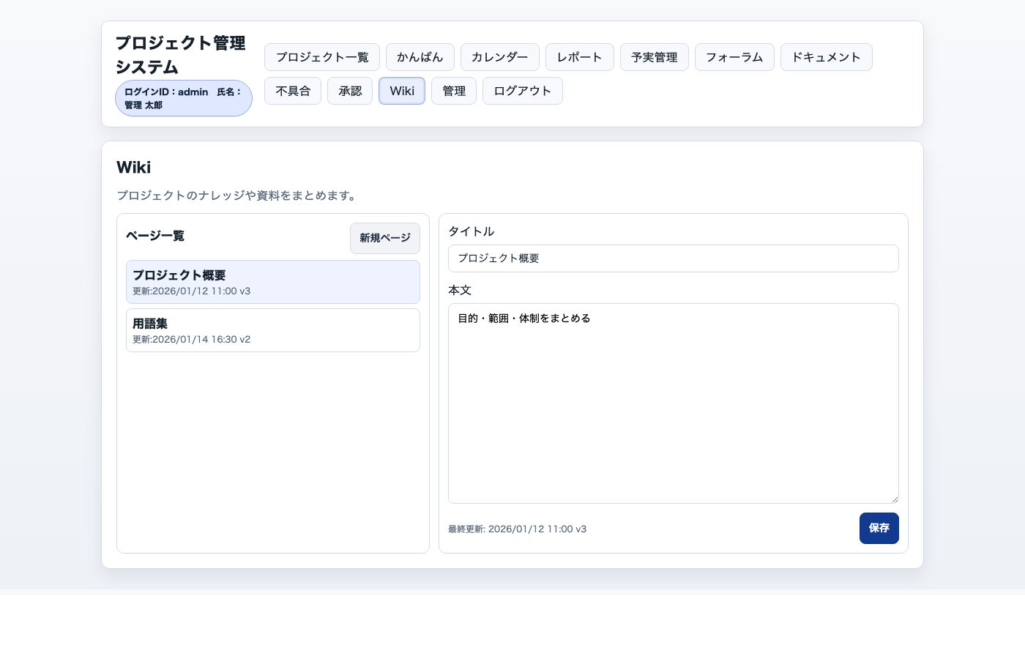

SCR-ADMIN ユーザー管理
/admin/users | admin_users.jsp | admin_users.js

